Sheet1
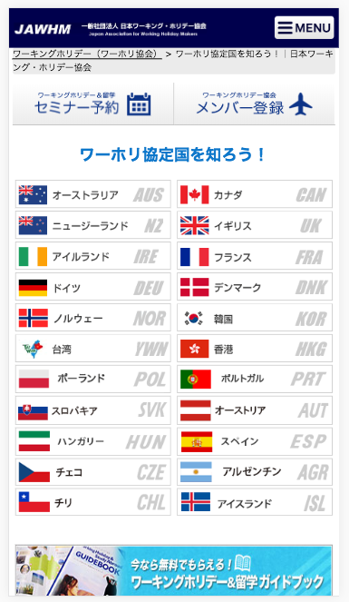

リンクが正しくありません。
確認してください。
Liên kết không chính xác, sửa lại

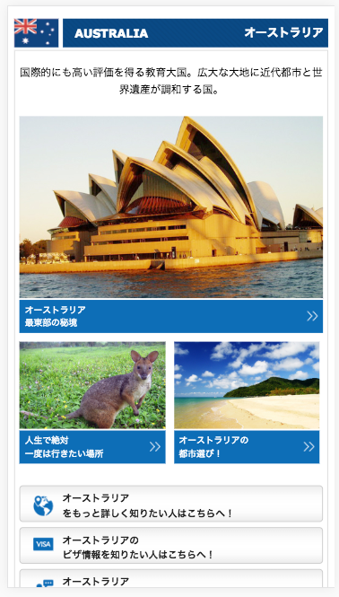

リンク先変更 Thay đổi liên kết
/blog/fukuokablog/海外お役立ち情報/1848/

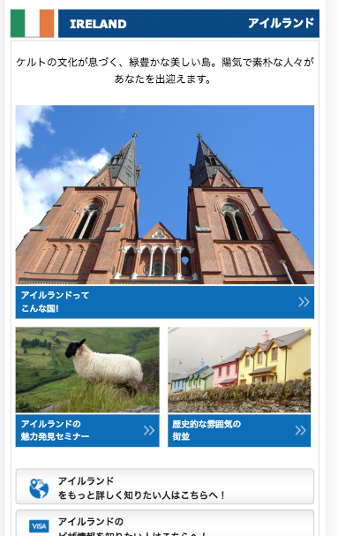

テキスト変更 Thay đổi văn bản
アイルランドが注目される９つの理由 9 lý do để xem
リンク先変更 thay đổi liên kết
/blog/tokyoblog/海外お役立ち情報/2981/

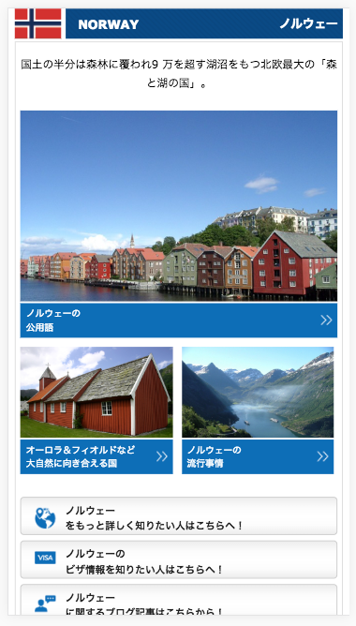

リンク先変更 thay đổi liên kết
/blog/tokyoblog/海外お役立ち情報/188/

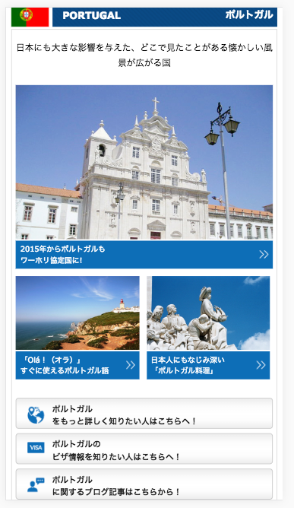

リンク先変更 thay đổi liên kết
/visa/v-prt.html

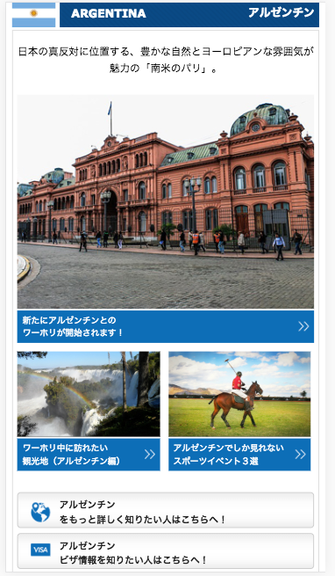

リンク先変更 thay đổi liên kết
/visa/v-arg.html

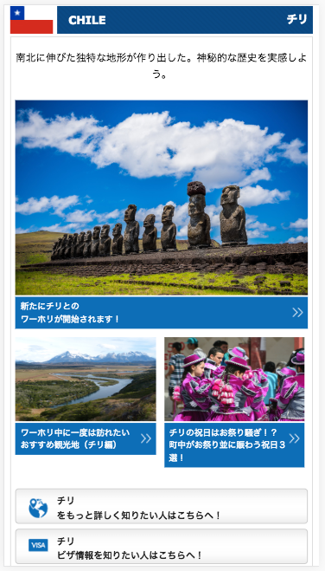

リンク先変更 thay đổi liên kết
/country/chile/

リンク先変更 thay đổi liên kết
/visa/v-chl.html

